工作表1
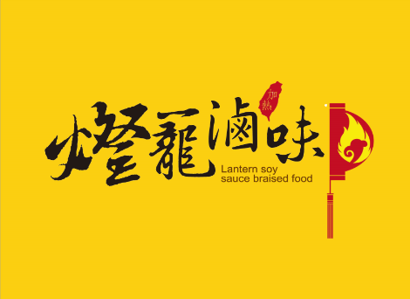 |  |  | 訂購專線：02-2365-7172
 |  |  | 電子信箱：lanternssbf@gmail.com
 |  |  | 網站：http://www.lanternfood.com

 | 訂購人姓名： |  |  |  | 電子信箱：
 | 連絡電話： |  |  |  | 宅配到貨時間： | ●中午前 ○下午12~17時 ○晚上17~20時
 | 收貨人地址： |  |  |  | 匯款帳號後5碼：

訂購人 |  | 數量(包) | 總金額 | 單人套餐 | 2~3人套餐 | 3~5人套餐 | 鴨脆腸 | 鴨珍 | 鴨翅 | 雞心 | 雞爪 | 雞翅 | 豬血糕 | 豬耳朵 | 豬小腸 | 豬大腸 | 豬腱肉 | 豬腳筋 | 百頁豆腐 | 小豆干 | 大豆干 | 海帶 | 貢丸
 |  |  |  | X | X | X | 100±5%/包 | 105±5%/包 | (2支)/包 | 120±5%/包 | (5支)/包 | (3支)/包 | 220±5%/包 | 100±5%/包 | 150±5%/包 | 75±5%/包 | 112±5%/包 | 93±5%/包 | 270±5%/包 | 250±5%/包 | 400±5%/包 | 150±5%/包 | 125±5%/包
 |  |  |  | $99 | $299 | $499 | $59 | $99 | $59 | $79 | $49 | $79 | $49 | $55 | $89 | $65 | $79 | $65 | $59 | $49 | $49 | $49 | $49
1 |  | 0 | $-
2 |  | 0 | $-
3 |  | 0 | $-
4 |  | 0 | $-
5 |  | 0 | $-
6 |  | 0 | $-
7 |  | 0 | $-
8 |  | 0 | $-
9 |  | 0 | $-
10 |  | 0 | $-
總計： |  | 0 | $- | 0 | 0 | 0 | 0 | 0 | 0 | 0 | 0 | 0 | 0 | 0 | 0 | 0 | 0 | 0 | 0 | 0 | 0 | 0 | 0
備註：1.訂購滿3000元以上免運費，3000元以下運費150元。離島3500元以上免運，3500元以下運費為260元。
2.填妥訂單後將訂單傳至信箱，並來電通知，客服將與您核對金額，完成後再匯款。
3.匯款後請致電客服，最快將於24HR內幫您出貨。

